traccia A
traccia A
L1 | 5
L2 | 1
D1 | 0.7 |  | A1 | 0.38484510006 | A1^2 | 0.14810575104 | 1/(2gA1^2) | 0.34413518201
D2 | 0.5 |  | A2 | 0.19634954085 | A2^2 | 0.038553142192 | 1/(2gA2^2) | 1.3220297152
pA | 90000
gamma | 9806
rho | 1000

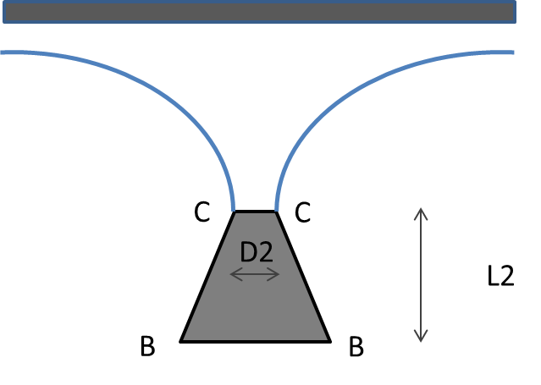
Ppiastra
Sgetto
Applico Bernoulli tra A e C
za+pa/gamma +Va^2/(2g)= zc + pc/gamma+Vc^2/(2g)
pa/gamma +Q^2/(2gA1^2)= zc + Q^2/(2gA2^2)
- Mc
Q^2= (pA/gamma-zc)/(1/(2gA2^2)-1/(2gA1^2))
za=0
pc=0
Π0
zc | 6
(pA/gamma-zc) = |  | 3.18
G
(1/(2gA2^2)-1/(2gA1^2)) = |  | 0.98

ΠB
Q | 1.80 | V1 | 4.68
 |  | V2 | 9.18

MB | 8,444.68
MC | 16,551.58 |  |  |  |  |  | S= - P0 = MB+PB+G-Mc
pB | 40,970.00
MB
PB | 15,767.10 |  |  |  |  |  | W_piastra | 0.4

W tcono | 0.2853613327 |  |  |  |  |  | Sgetto=Mc= | 16,551.58
G | 2,798.25 |  |  |  |  |  | Sgetto=Ppiastra=gamma_piastra W_piastra
 |  |  |  |  |  |  | gamma_piastra |  | 41,378.94
Sconv = | 4861.9552963 | diretta verso alto |  |  |  |  | rho_piastra |  | 4,218.04

traccia B
traccia B
L1 | 6
L2 | 2
D1 | 0.6 |  | A1 | 0.28274333882 | A1^2 | 0.079943795649 | 1/(2gA1^2) | 0.6375529105
D2 | 0.5 |  | A2 | 0.19634954085 | A2^2 | 0.038553142192 | 1/(2gA2^2) | 1.3220297152
pA | 120000
gamma | 9806
rho | 1000

Ppiastra
Sgetto
Applico Bernoulli tra A e C
za+pa/gamma +Va^2/(2g)= zc + pc/gamma+Vc^2/(2g)
pa/gamma +Q^2/(2gA1^2)= zc + Q^2/(2gA2^2)
- Mc
Q^2= (pA/gamma-zc)/(1/(2gA2^2)-1/(2gA1^2))
za=0
pc=0
Π0
zc | 8
(pA/gamma-zc) = |  | 4.24
G
(1/(2gA2^2)-1/(2gA1^2)) = |  | 0.68

ΠB
Q | 2.49 | V1 | 8.80
 |  | V2 | 12.67

MB | 21,895.20
MC | 31,529.09 |  |  |  |  |  | S= - P0 = MB+PB+G-Mc
pB | 61,164.00
MB
PB | 17,293.71 |  |  |  |  |  | W_piastra | 0.4

W tcono | 0.47647488579 |  |  |  |  |  | Sgetto=Mc= | 31,529.09
G | 4,672.31 |  |  |  |  |  | Sgetto=Ppiastra=gamma_piastra W_piastra
 |  |  |  |  |  |  | gamma_piastra |  | 78,822.72
Sconv = | 2987.5126427 |  |  |  |  |  | rho_piastra |  | 8,034.94

traccia C
traccia C
L1 | 4.5
L2 | 1
D1 | 0.7 |  | A1 | 0.38484510006 | A1^2 | 0.14810575104 | 1/(2gA1^2) | 0.34413518201
D2 | 0.5 |  | A2 | 0.19634954085 | A2^2 | 0.038553142192 | 1/(2gA2^2) | 1.3220297152
pA | 110000
gamma | 9806
rho | 1000

Ppiastra
Sgetto
Applico Bernoulli tra A e C
za+pa/gamma +Va^2/(2g)= zc + pc/gamma+Vc^2/(2g)
pa/gamma +Q^2/(2gA1^2)= zc + Q^2/(2gA2^2)
- Mc
Q^2= (pA/gamma-zc)/(1/(2gA2^2)-1/(2gA1^2))
za=0
pc=0
Π0
zc | 5.5
(pA/gamma-zc) = |  | 5.72
G
(1/(2gA2^2)-1/(2gA1^2)) = |  | 0.98

ΠB
Q | 2.42 | V1 | 6.28
 |  | V2 | 12.31

MB | 15,192.79
MC | 29,777.86 |  |  |  |  |  | S= - P0 = MB+PB+G-Mc
pB | 65,873.00
MB
PB | 25,350.90 |  |  |  |  |  | W_piastra | 0.4

W tcono | 0.2853613327 |  |  |  |  |  | Sgetto=Mc= | 29,777.86
G | 2,798.25 |  |  |  |  |  | Sgetto=Ppiastra=gamma_piastra W_piastra
 |  |  |  |  |  |  | gamma_piastra |  | 74,444.66
Sconv = | 7967.5724938 |  |  |  |  |  | rho_piastra |  | 7,588.65

